Sheet1
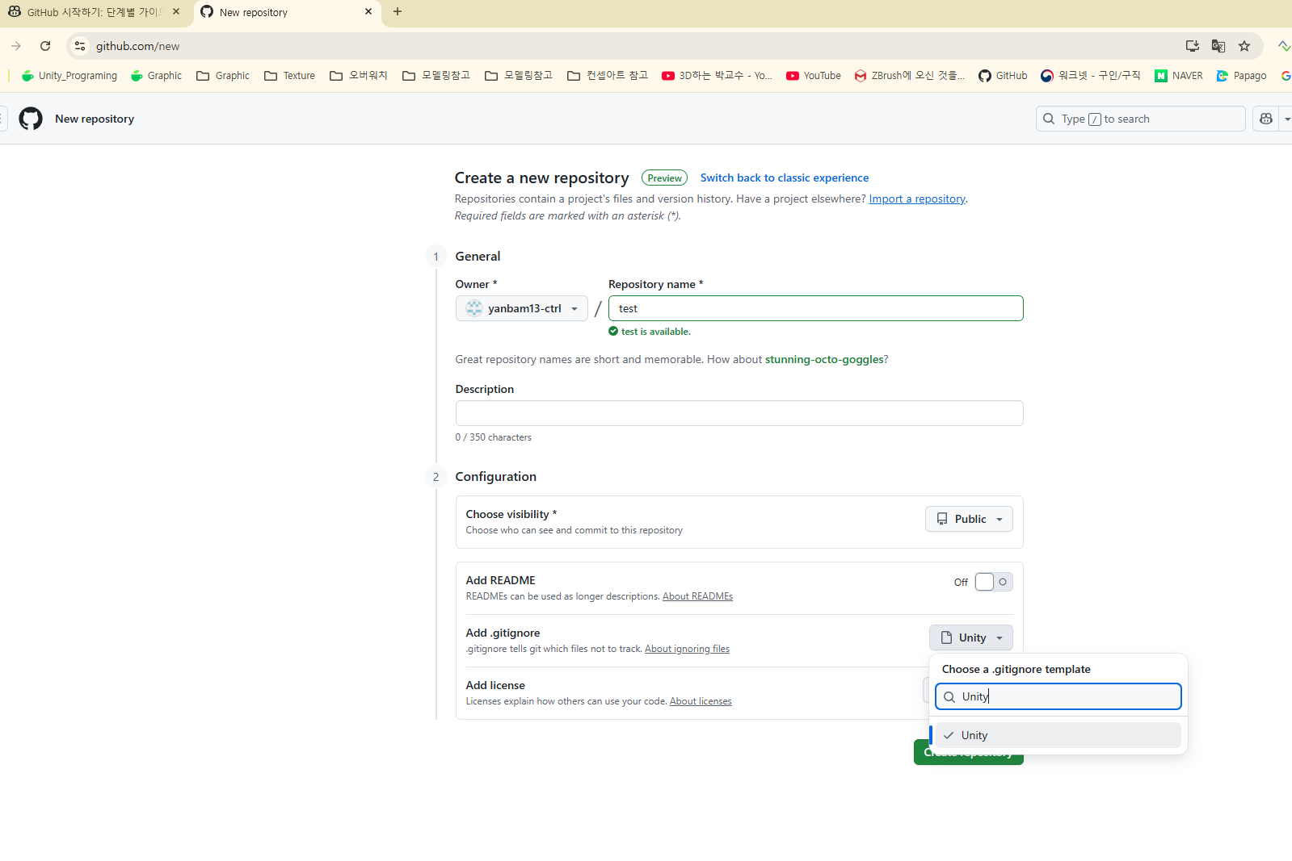

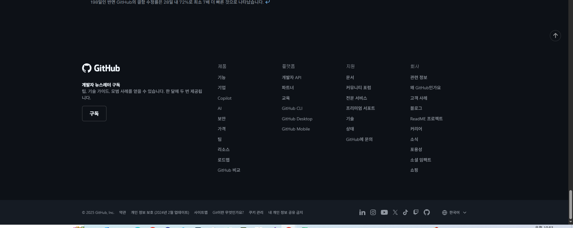

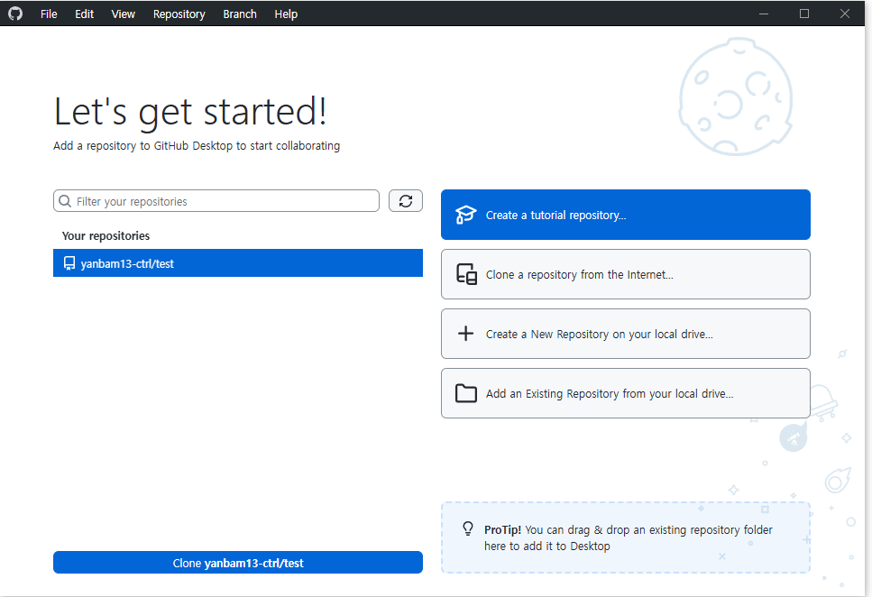

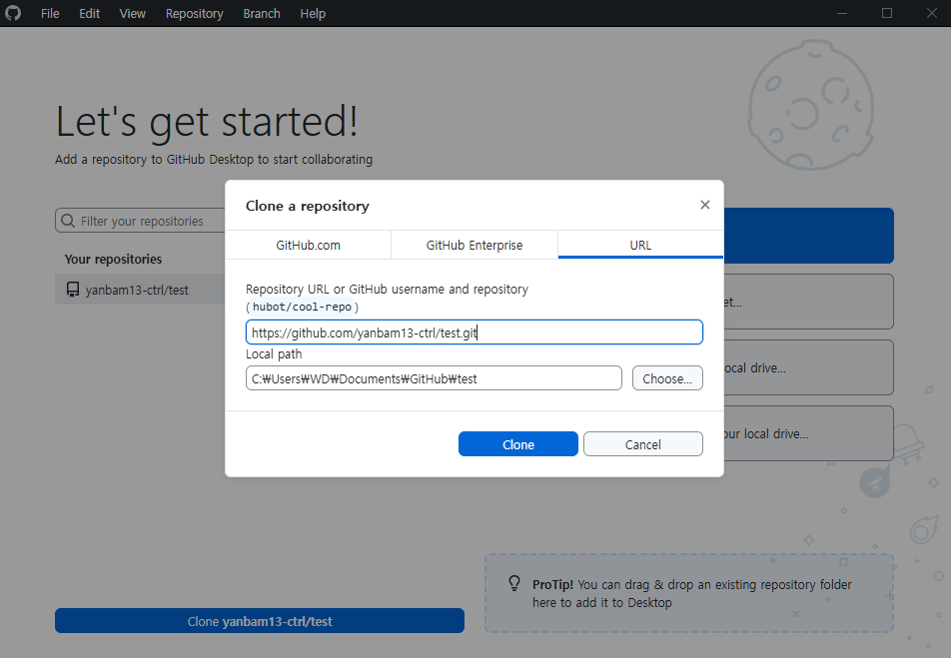

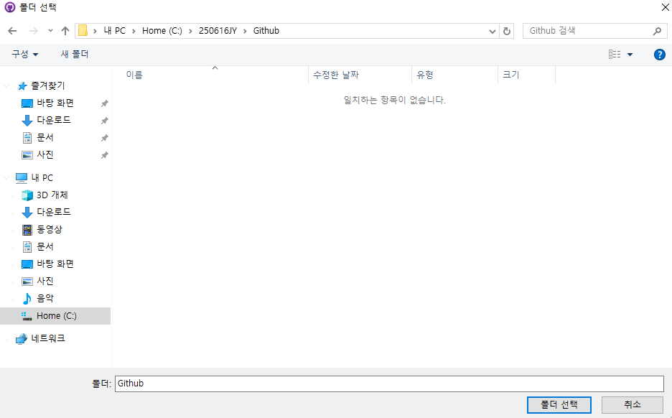

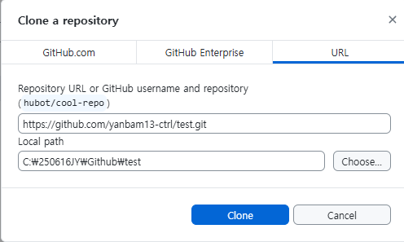

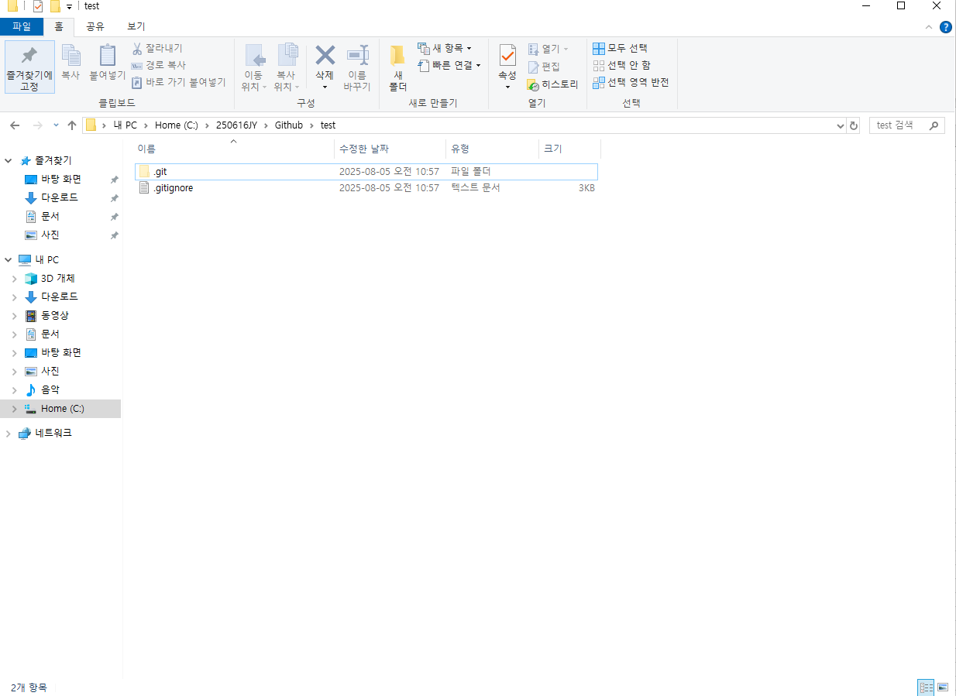

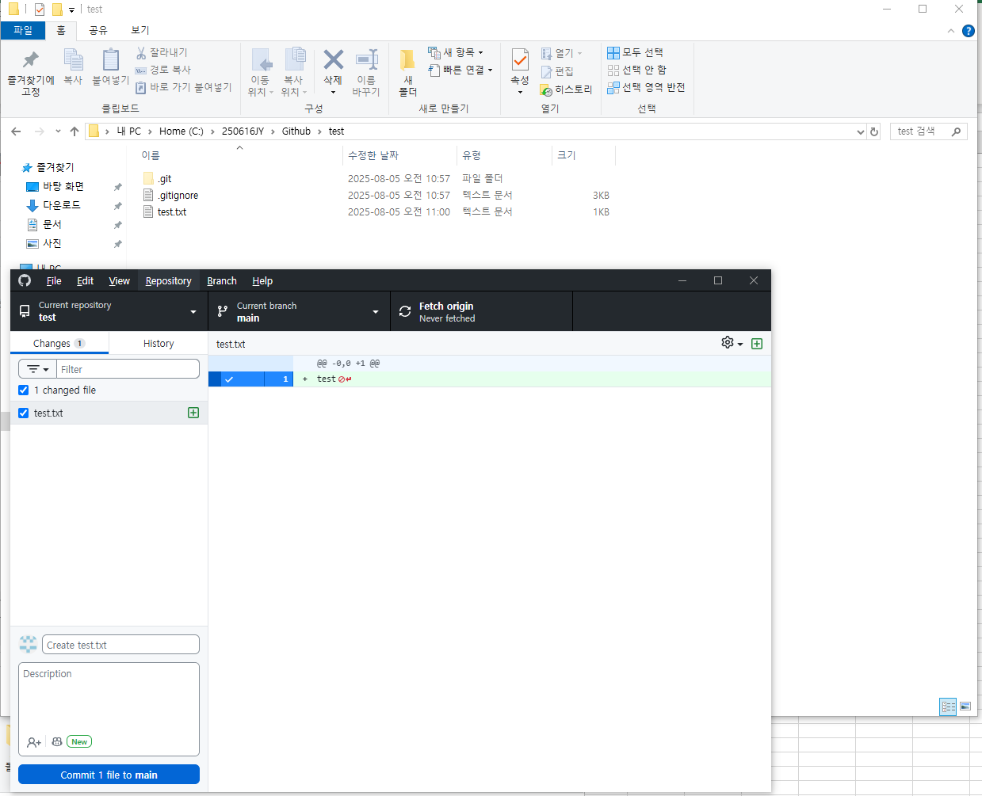

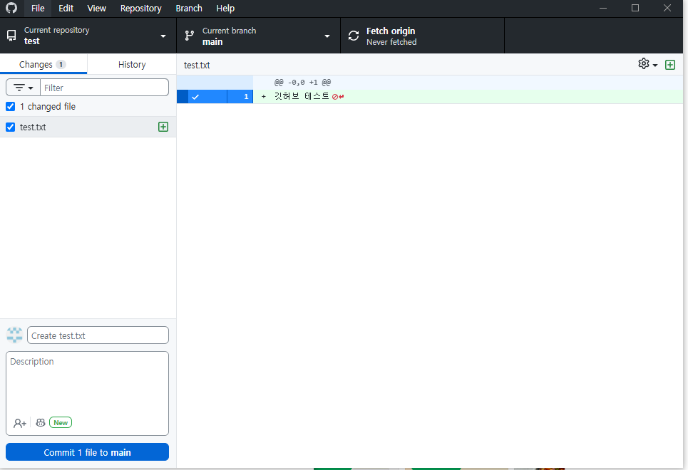


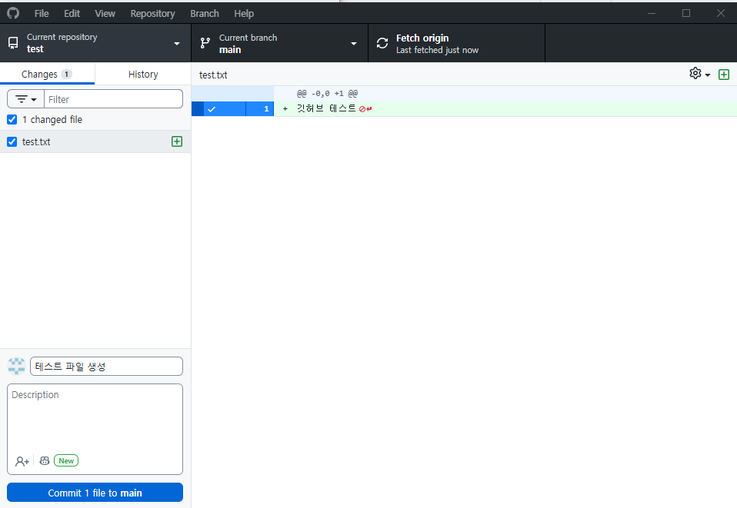

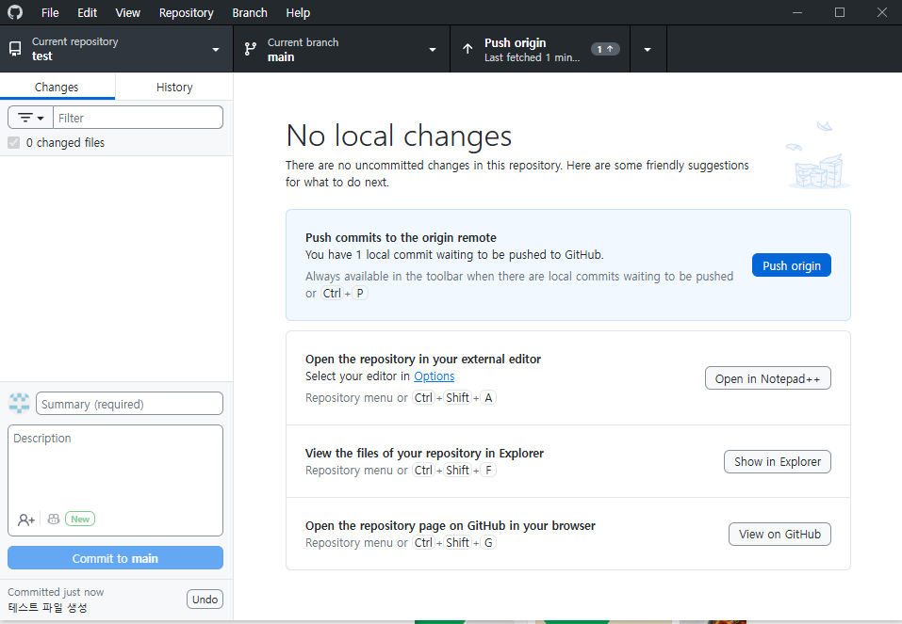

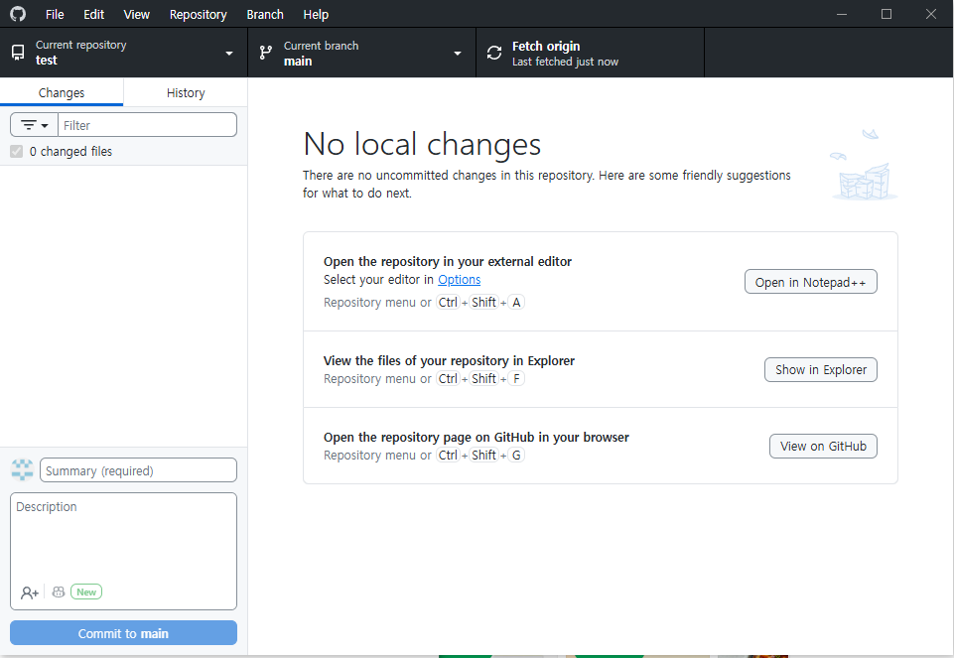

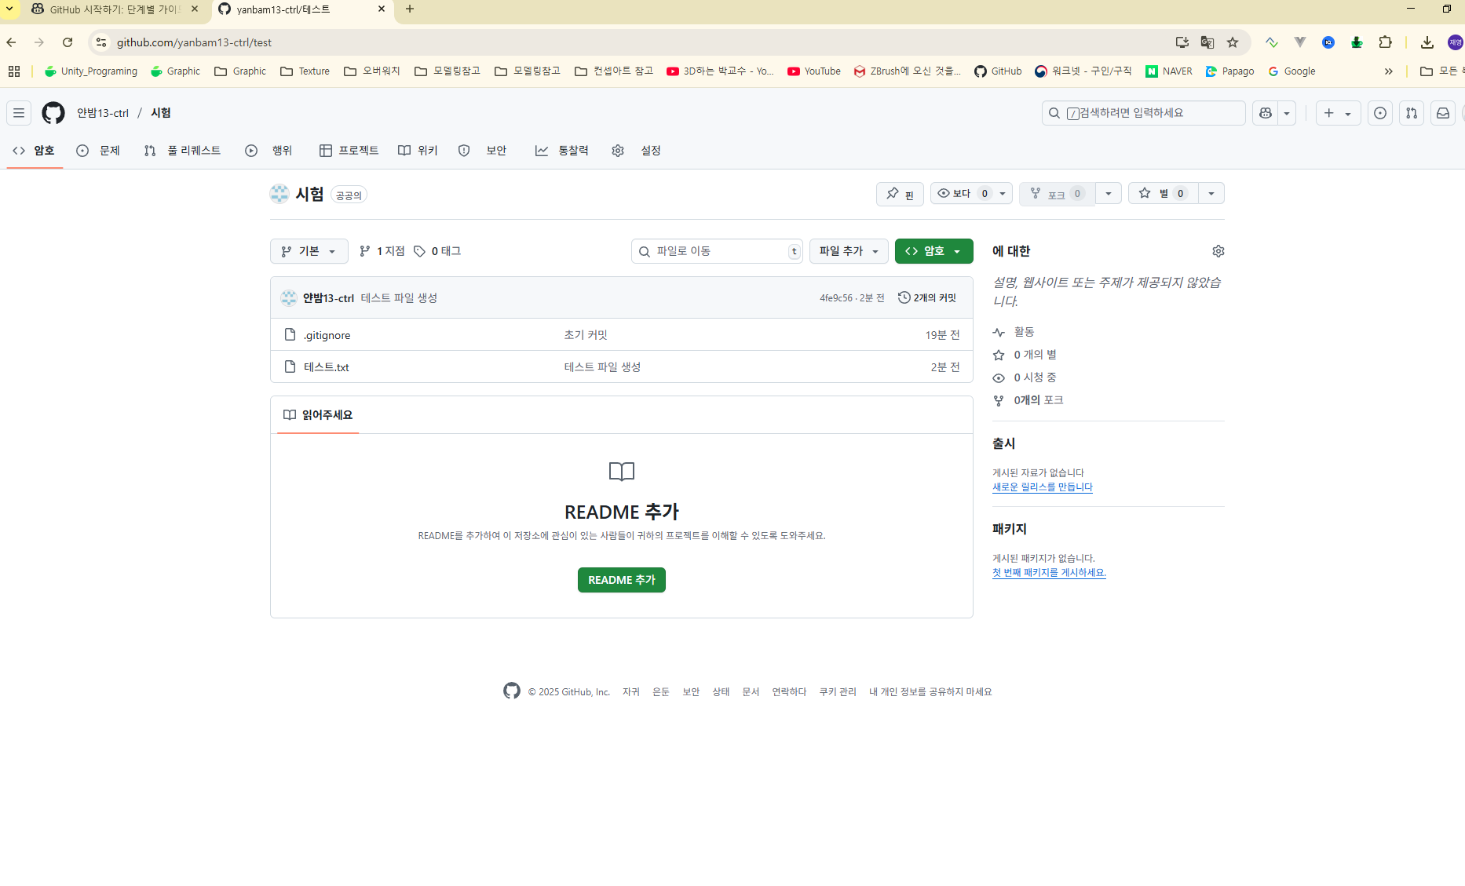

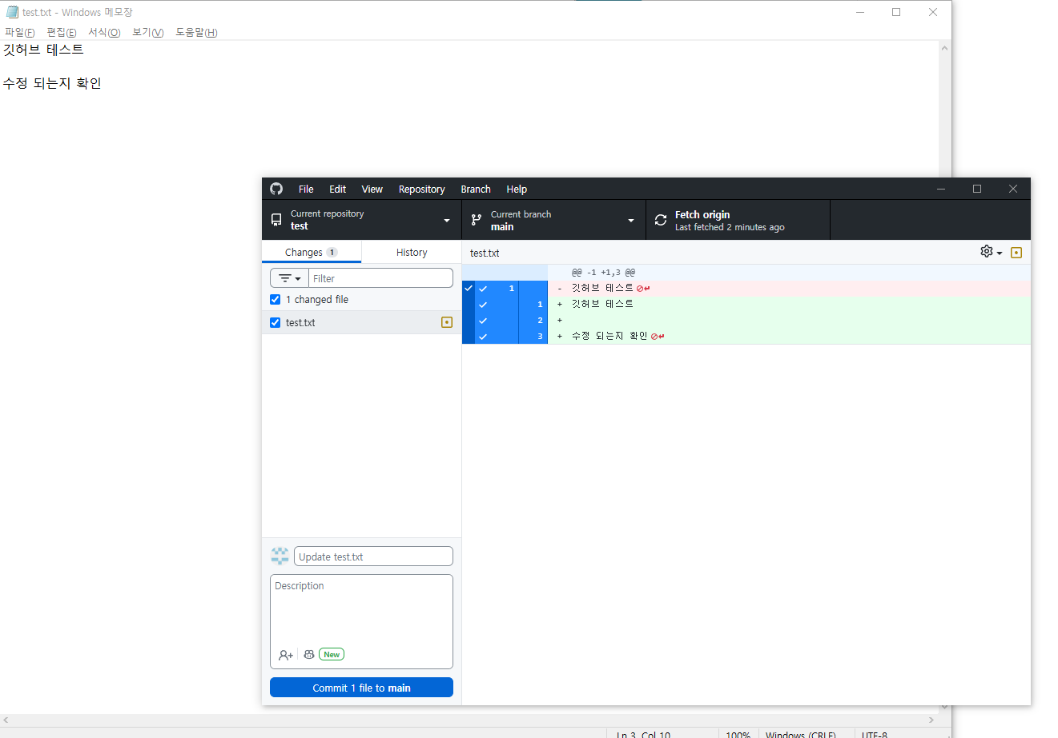

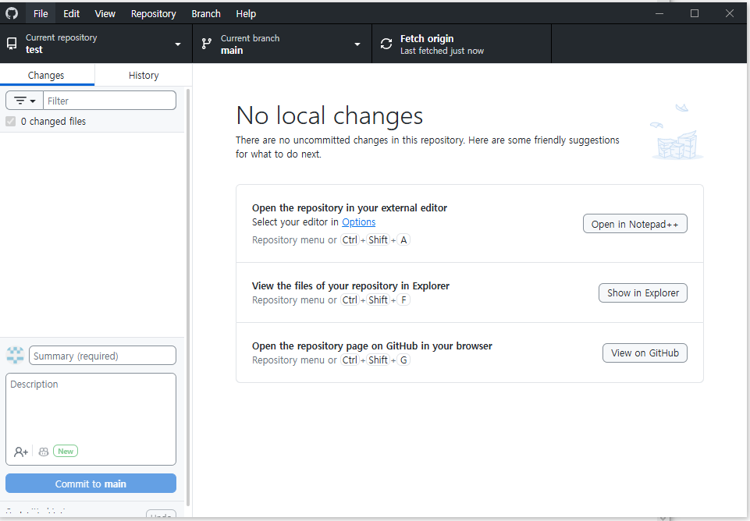

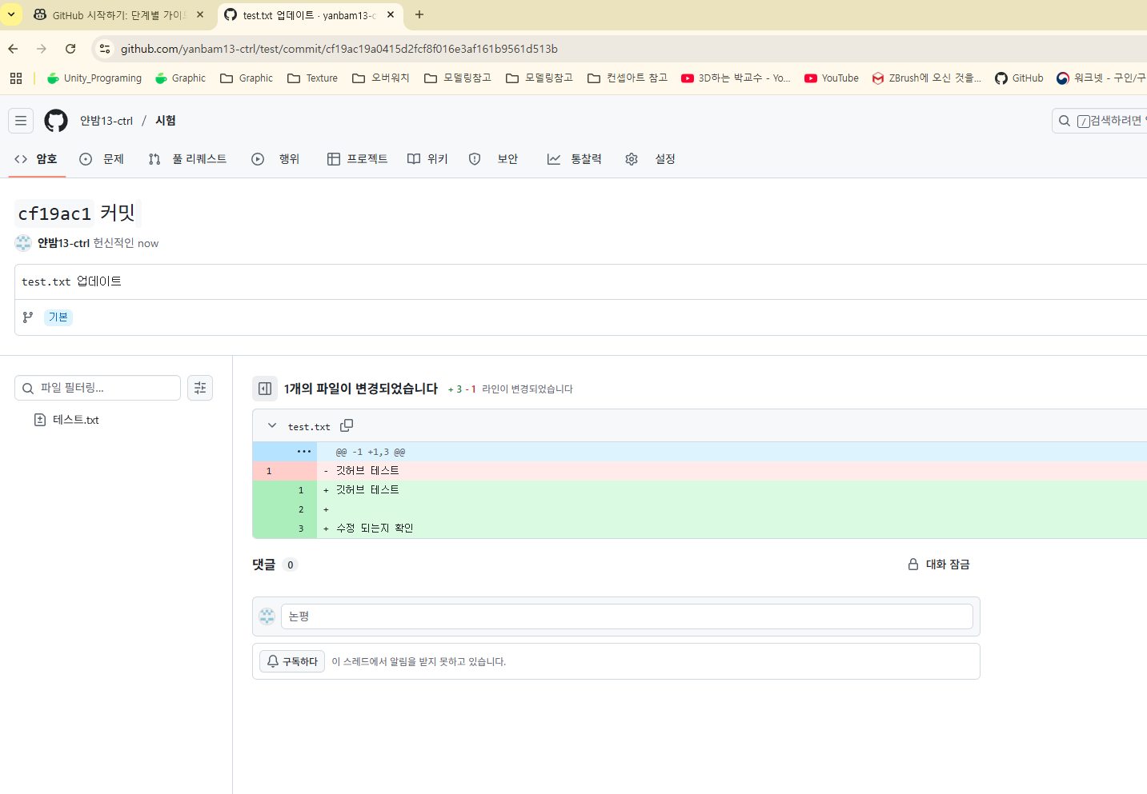

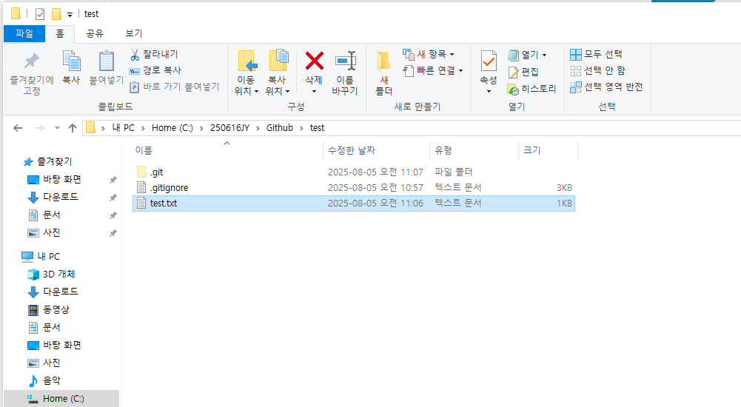
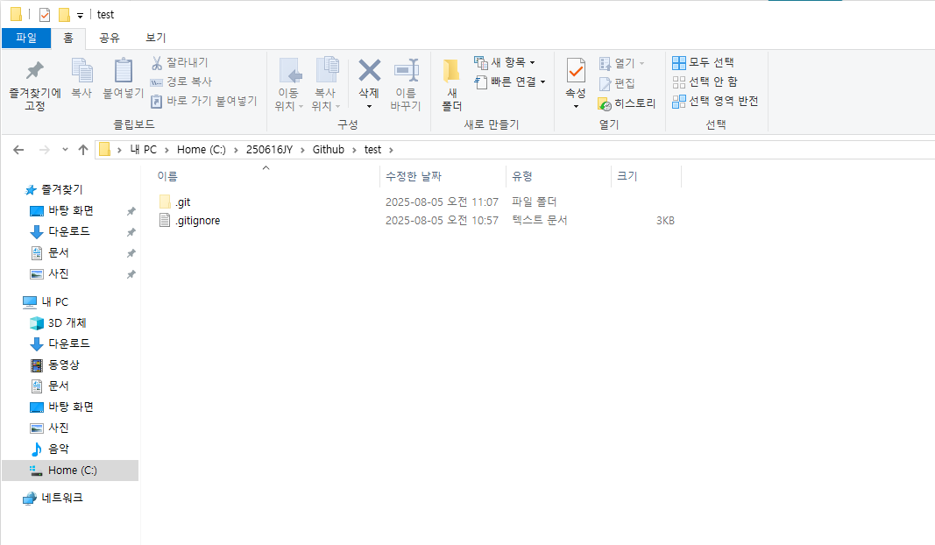

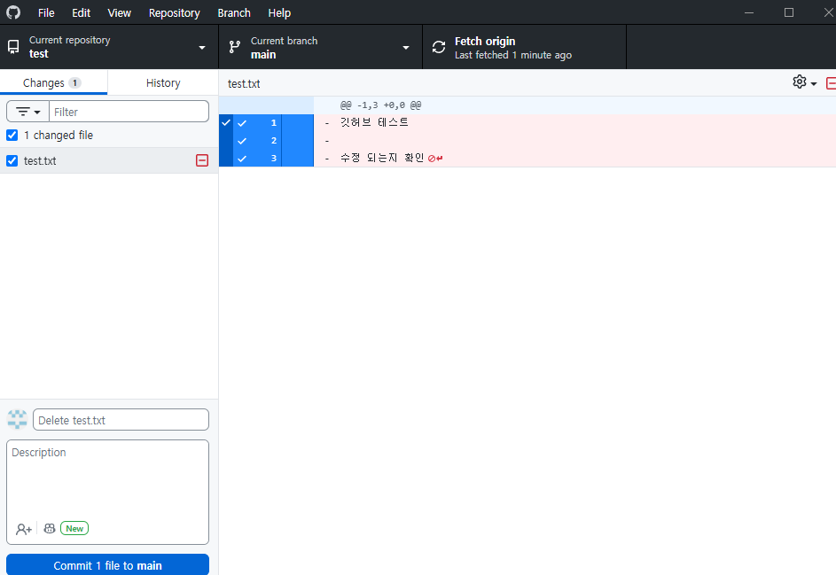

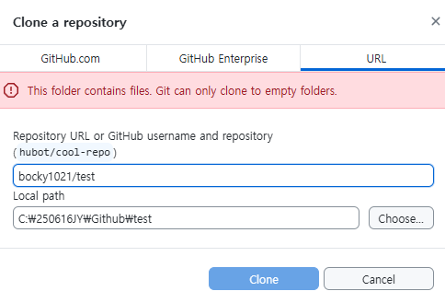
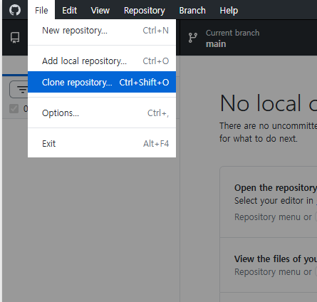

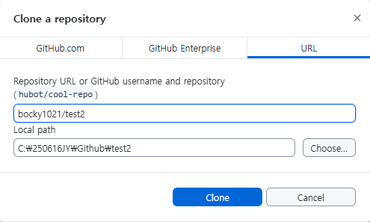

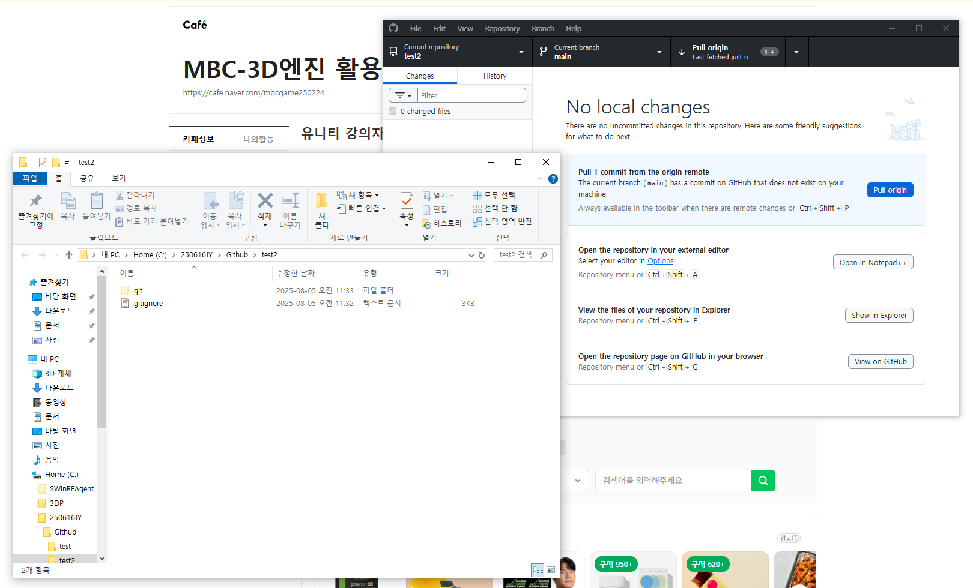

GitHub 저장소에 팀원을 초대하는 방법은 다음과 같습니다:

✅ 팀원 초대하는 방법 (GitHub 웹사이트 기준)

1. 저장소 우측 상단에 있는 Settings 탭 클릭

상단 탭들 중 Code, Issues, Pull requests 옆에 있는 Settings로 이동합니다.

2. 왼쪽 사이드바에서 Collaborators 선택

Settings 화면 왼쪽 메뉴에서 Collaborators 또는 Manage access 항목을 찾아 클릭합니다.

일부 사용자에겐 Manage access > Invite a collaborator 로 표시되기도 합니다.

3. Add people 또는 Invite a collaborator 버튼 클릭

4. GitHub 사용자명 입력

초대할 사람의 GitHub ID(계정명) 를 입력하고 검색합니다.

5. Add 또는 Invite 클릭

검색된 사용자를 클릭하고 초대하면 상대방에게 초대장이 전달됩니다.

팀원이 수락해야 권한이 부여됩니다.

📌 저장소가 Public인 경우

초대한 팀원도 Public 저장소는 자유롭게 읽을 수 있지만,

쓰기(푸시)나 설정 변경은 반드시 Collaborator로 추가해야 합니다.

✅ 권한 유형 참고

권한 | 설명
Read | 읽기만 가능 (코드 확인)
Triage | 이슈/PR 관리 가능
Write | 코드 푸시 및 병합 가능
Maintain | 브랜치 설정/릴리즈 관리 가능
Admin | 모든 권한 (Collaborator 관리 포함)

필요하다면 초대 후 팀원이 수락했는지 확인하는 방법도 도와드릴게요.
원하시면 한글로 된 전체 스크린샷 가이드도 만들어드릴 수 있습니다.

 | 유니티 커밋 하기

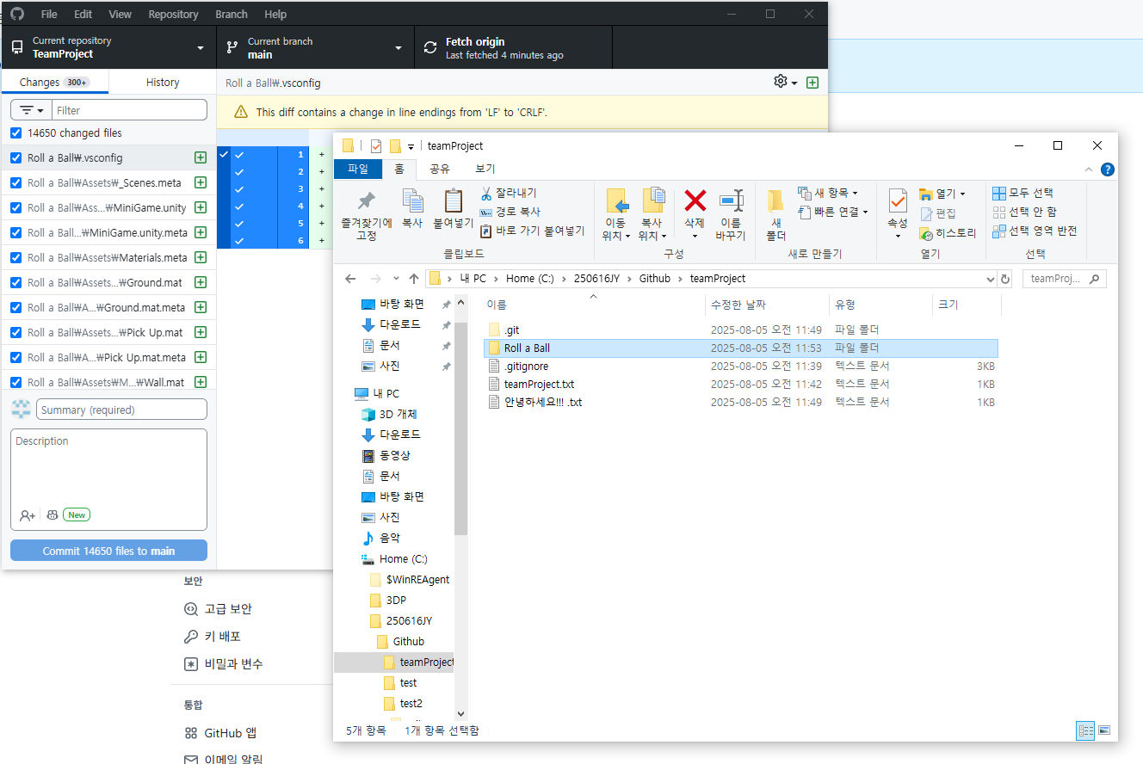

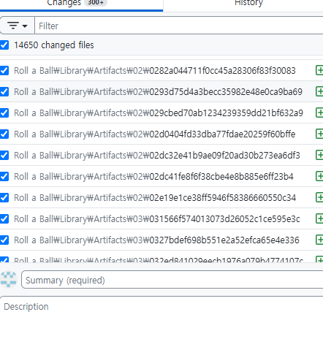

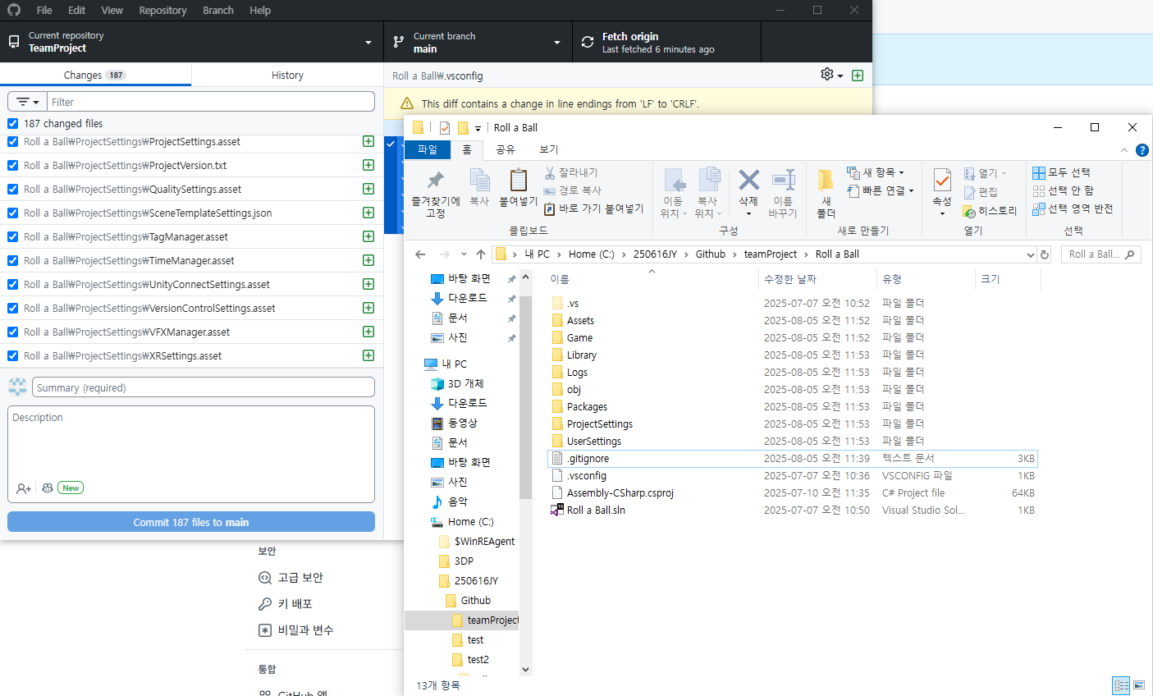

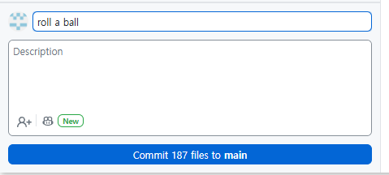

 | 저장소 삭제하기

 | GitHub 저장소 자체를 완전히 삭제하려면(=레포 “test”를 없애고 싶다면) 아래 순서대로 하면 됩니다.

 | 단계 | 화면에서 찾을 곳 | 설명
 | 1 | Settings 탭 | 저장소 우측 상단 메뉴(코드·Issues·Pull requests 옆)
 | 2 | 좌측 메뉴 맨 아래 Danger Zone 섹션 | 스크롤 맨 끝까지 내려야 보입니다
 | 3 | Delete this repository 버튼 | 빨간색 경고 버튼
 | 4 | 팝업에서 저장소 경로( yanbam13-ctrl/test ) 입력 → I understand… 클릭 | 정확히 입력해야 버튼이 활성화됩니다
 | 5 | 비밀번호·2-FA 확인(설정한 경우) | 입력 후 확정

 | ⚠️ 한 번 삭제하면 복구가 어렵습니다. 백업(로컬 클론)이나 GitHub Export( Settings → General → Export account data )로 내려받아 두는 걸 권장합니다.

 | 파일이나 커밋만 지우고 싶은 경우?
 | 목적 | 방법 | 비고
 | 특정 파일 삭제 | ① 브라우저에서 파일 열기 → 오른쪽 휴지통 아이콘 → Commit changes
 | ② 로컬에서 git rm 파일명 후 git commit/push | 이미 “Delete test.txt” 커밋이 올라간 것처럼 처리됩니다
 | 커밋 기록 되돌리기 | git revert, git reset --hard, git push --force 등 | 협업 중이라면 강제 푸시 주

